Лист1
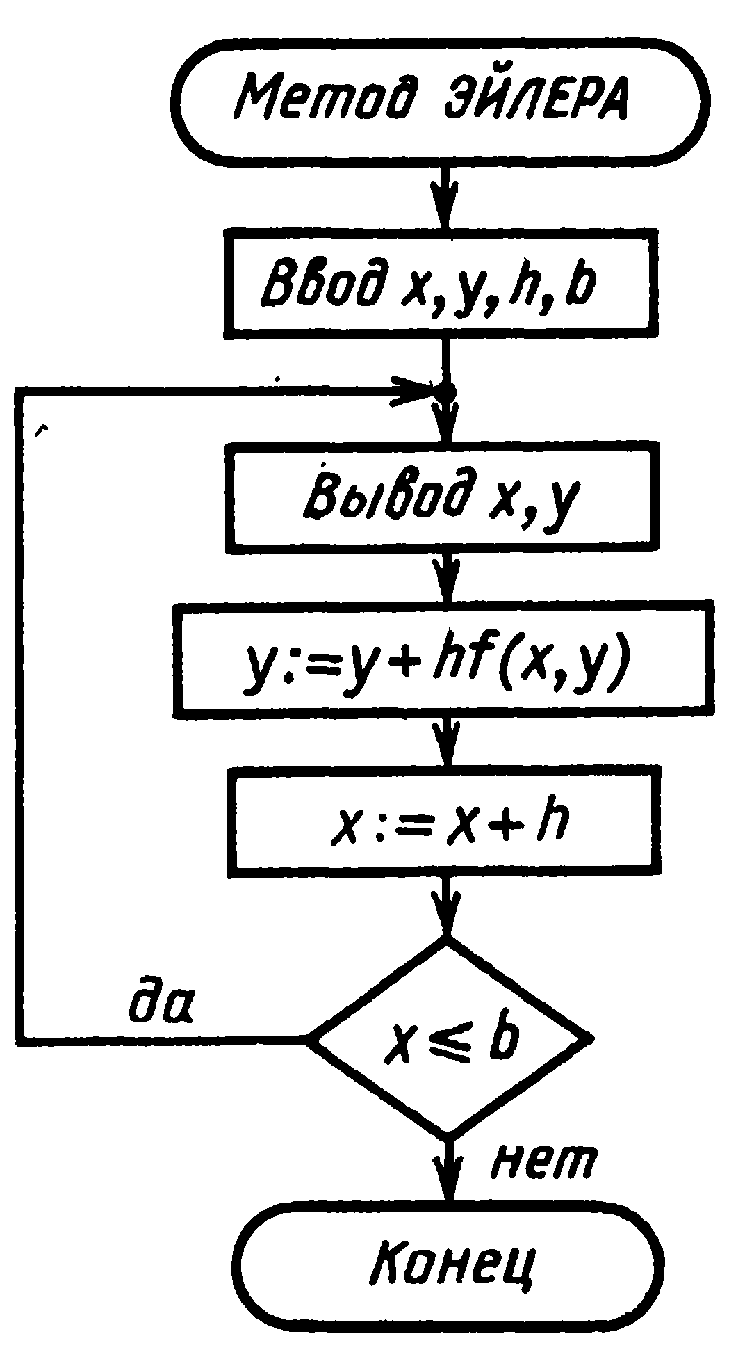
 |  |  |  |  |  |  |  |  |  | Вариант 6
 |  |  |  |  |  |  |  |  |  | Арбакова
 |  |  |  |  |  |  |  |  |  | АСУб20-2
 |  |  |  |  |  |  | a = | 1
 |  |  |  |  |  |  | b = | 2
 |  |  |  |  |  |  | h = | 0.2
у (1) = 0,5 |  |  |  |  |  |  | x0 = | 1
 |  |  |  |  |  |  | y0 = | 0.5
xÎ [1,2]
 |  |  |  |  |  |  | Метод Эйлера |  |  |  |  | Модифицированный метод Эйлера
h = 0,2 |  |  |  |  |  |  | i | xi | yi | f(xi,yi) | Δyi | i | xi | yi | f(xi,yi) | xi+1/2 | yi+1/2 | f(xi+1/2,yi+1/2) | Δyi
$$y={C1x}^{3}−\frac{x}{2}$$
 |  |  |  |  |  |  | 0 | 1 | 0.5 | 2.5 | 0.5 | 0 | 1 | 0.5 | 2.5 | 1.1 | 0.75 | 3.0454545455 | 0.60909090909
 |  |  |  |  |  |  | 1 | 1.2 | 1 | 3.5 | 0.7 | 1 | 1.2 | 1.1090909091 | 3.7727272727 | 1.3 | 1.4863636364 | 4.4300699301 | 0.88601398601
 |  |  |  |  |  |  | 2 | 1.4 | 1.7 | 4.6428571429 | 0.92857142857 | 2 | 1.4 | 1.9951048951 | 5.2752247752 | 1.5 | 2.5226273726 | 6.0452547453 | 1.2090509491
 |  |  |  |  |  |  | 3 | 1.6 | 2.6285714286 | 5.9285714286 | 1.1857142857 | 3 | 1.6 | 3.2041558442 | 7.0077922078 | 1.7 | 3.9049350649 | 7.8910618793 | 1.5782123759
 |  |  |  |  |  |  | 4 | 1.8 | 3.8142857143 | 7.3571428571 | 1.4714285714 | 4 | 1.8 | 4.78236822 | 8.9706137 | 1.9 | 5.67942959 | 9.9675204053 | 1.9935040811
 |  |  |  |  |  |  | 5 | 2 | 5.2857142857 | 8.9285714286 | 1.7857142857 | 5 | 2 | 6.7758723011 | 11.163808452 | 2.1 | 7.8922531462 | 12.274647352 | 2.4549294704

Аналитическое решение |  |  |  |  |  |  |  |  |  |  |  | Метод Рунге-Кутта
i | xi | yi |  |  |  |  |  |  |  |  |  | i | xi | yi | f(xi,yi) | K(i) | Δyi |  | i | xi | yi
0 | 1 | 0.5 |  |  |  |  |  |  |  |  |  | 0 | 1 | 0.5 | 2.5 | 0.5 | 0.5 |  | 0 | 1 | 0.5
1 | 1.2 | 1.128 |  |  |  |  |  |  |  |  |  |  | 1.1 | 0.75 | 3.0454545455 | 0.60909090909 | 1.2181818182 |  | 1 | 1.2 | 1.1275482094
2 | 1.4 | 2.044 |  |  |  |  |  |  |  |  |  |  | 1.1 | 0.80454545455 | 3.194214876 | 0.63884297521 | 1.2776859504 |  | 2 | 1.4 | 2.0429512989
3 | 1.6 | 3.296 |  |  |  |  |  |  |  |  |  |  | 1.2 | 1.1388429752 | 3.847107438 | 0.7694214876 | 0.7694214876 |  | 3 | 1.6 | 3.2941813554
4 | 1.8 | 4.932 |  |  |  |  |  |  |  |  |  |  |  |  |  |  | 0.62754820937 |  | 4 | 1.8 | 4.9292107284
5 | 2 | 7 |  |  |  |  |  |  |  |  |  | 1 | 1.2 | 1.1275482094 | 3.8188705234 | 0.76377410468 | 0.76377410468 |  | 5 | 2 | 6.9958764305
 |  |  |  |  |  |  |  |  |  |  |  |  | 1.3 | 1.5094352617 | 4.4833121424 | 0.89666242848 | 1.793324857
 |  |  |  |  |  |  |  |  |  |  |  |  | 1.3 | 1.5758794236 | 4.6366448237 | 0.92732896474 | 1.8546579295
 |  |  |  |  |  |  |  |  |  |  |  |  | 1.4 | 2.0548771741 | 5.4033082302 | 1.080661646 | 1.080661646
 |  |  |  |  |  |  |  |  |  |  |  |  |  |  |  |  | 0.91540308953
 |  |  |  |  |  |  |  |  |  |  |  | 2 | 1.4 | 2.0429512989 | 5.3777527833 | 1.0755505567 | 1.0755505567
 |  |  |  |  |  |  |  |  |  |  |  |  | 1.5 | 2.5807265772 | 6.1614531545 | 1.2322906309 | 2.4645812618
 |  |  |  |  |  |  |  |  |  |  |  |  | 1.5 | 2.6590966143 | 6.3181932287 | 1.2636386457 | 2.5272772915
 |  |  |  |  |  |  |  |  |  |  |  |  | 1.6 | 3.3065899446 | 7.1998561462 | 1.4399712292 | 1.4399712292
 |  |  |  |  |  |  |  |  |  |  |  |  |  |  |  |  | 1.2512300565
 |  |  |  |  |  |  |  |  |  |  |  | 3 | 1.6 | 3.2941813554 | 7.1765900414 | 1.4353180083 | 1.4353180083
 |  |  |  |  |  |  |  |  |  |  |  |  | 1.7 | 4.0118403596 | 8.0797182816 | 1.6159436563 | 3.2318873126
 |  |  |  |  |  |  |  |  |  |  |  |  | 1.7 | 4.1021531836 | 8.2390938534 | 1.6478187707 | 3.2956375414
Сравнительная таблица точности решений |  |  |  |  |  |  |  |  |  |  |  |  | 1.8 | 4.9420001261 | 9.2366668768 | 1.8473333754 | 1.8473333754
xi | 1 | 1.2 | 1.4 | 1.6 | 1.8 | 2 | Абс.погр. | Отн. Погр. |  |  |  |  |  |  |  |  | 1.6350293729
АР | 1 | 1.128 | 2.044 | 3.296 | 4.932 | 7 |  |  |  |  |  | 4 | 1.8 | 4.9292107284 | 9.2153512139 | 1.8430702428 | 1.8430702428
МЭ | 1 | 1 | 1.7 | 2.6285714286 | 3.8142857143 | 5.2857142857 | 1.7142857143 | 24.49% |  |  |  |  | 1.9 | 6.7722809711 | 11.693075218 | 2.3386150435 | 4.677230087
ММЭ | 1 | 1.1090909091 | 1.9951048951 | 3.2041558442 | 4.78236822 | 6.7758723011 | 0.22412769893 | 3.20% |  |  |  |  | 1.9 | 7.2678257719 | 12.475514377 | 2.4951028753 | 4.9902057507
МРК | 1 | 1.1275482094 | 2.0429512989 | 3.2941813554 | 4.9292107284 | 6.9958764305 | 0.0041235695284 | 0.059% |  |  |  |  | 2 | 7.4243136037 | 12.136470406 | 2.4272940811 | 2.4272940811
 |  |  |  |  |  |  |  |  |  |  |  |  |  |  |  |  | 2.0666657021
 |  |  |  |  |  |  |  |  |  |  |  | 5 | 2 | 6.9958764305 | 11.493814646 | 2.2987629291 | 2.2987629291

